상품제안서
타탄더블양면 스톤쿠션담요A | 상품코드: F31467

 |  |  |  |  |  |  | 02-412-0044 | www.easy1.co.kr
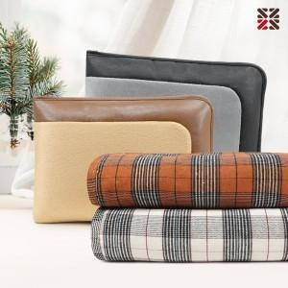

【상세/제작정보】 | <p><b style="box-sizing: border-box; padding: 0px; margin: 0px; text-size-adjust: none; font-family: notokr; font-size: 13px; text-align: center;">1박스 20개 4500원 부과세별도​</b>​</p>

【인쇄/포장옵션】 | 실크 / 부직포더스트백

【공급단가】 | 수량 | 100~ | 300~ | 500~ | 1,000~ | 3,000~
*VAT별도 | 단가 | 11,520원 | 11,320원 | 11,040원 | 10,840원 | 10,560원

【상품 URL】 | https://dev.easy1.co.kr:443/src/goods_detail.php?gdno=31467

